문서발급_필터
단계 | step 0 | step 1 | step 2 | step 2-1 | step 3
화면 이름 | nav 바 (모바일) | 마이페이지_문서발급 | 마이페이지_문서발급_원천징수영수증 (개인일반, 소득적격, 개인전문) | 마이페이지_문서발급_원천징수영수증 (법인, 저축은행) | 마이페이지_문서발급_거래명세서
이미지 | 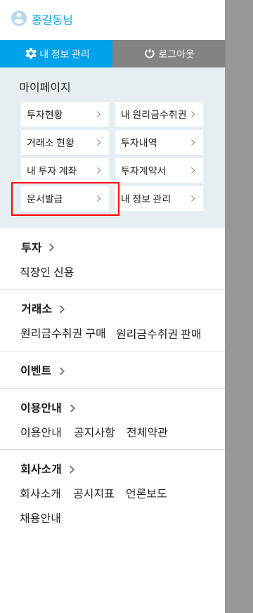 | 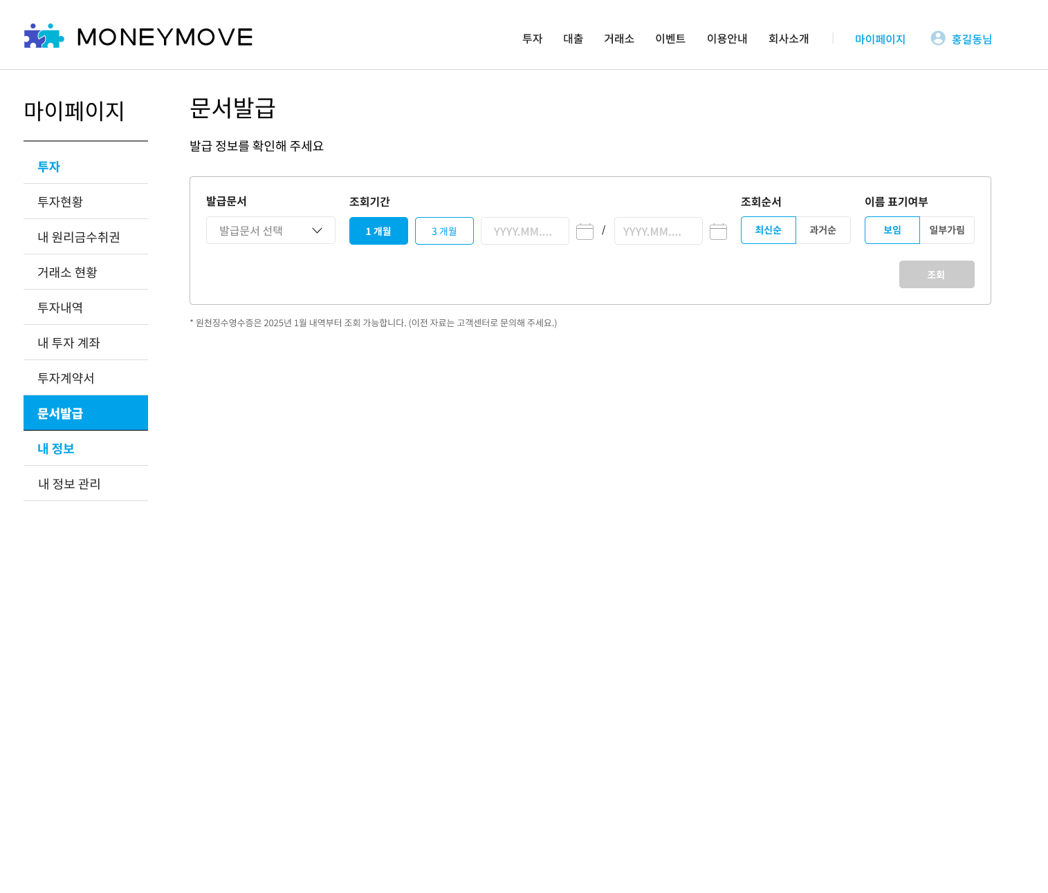 | 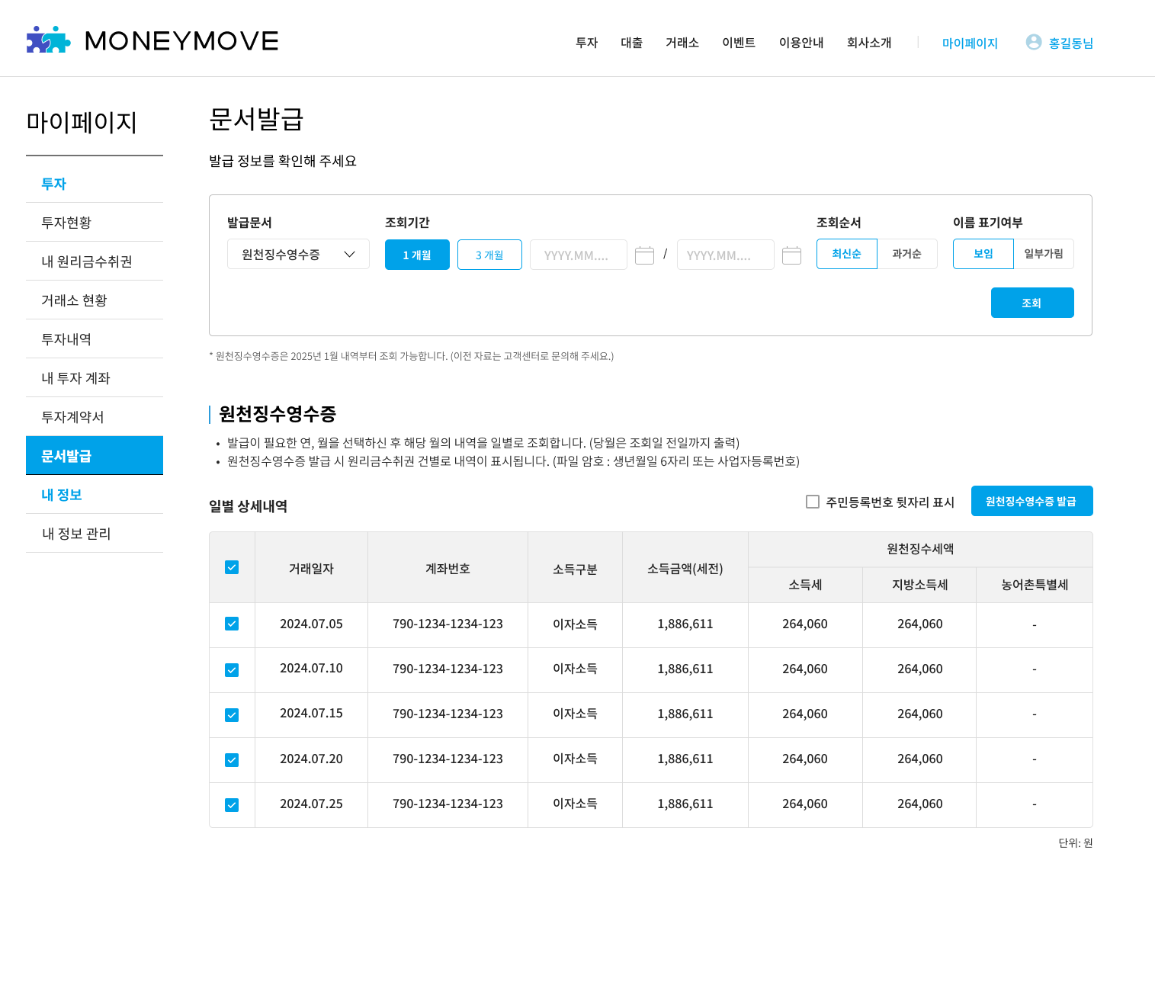 | 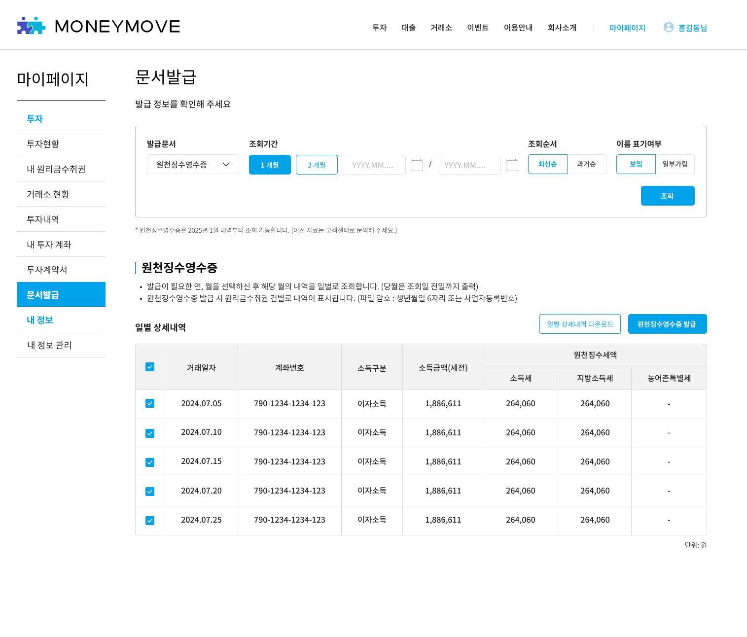 | 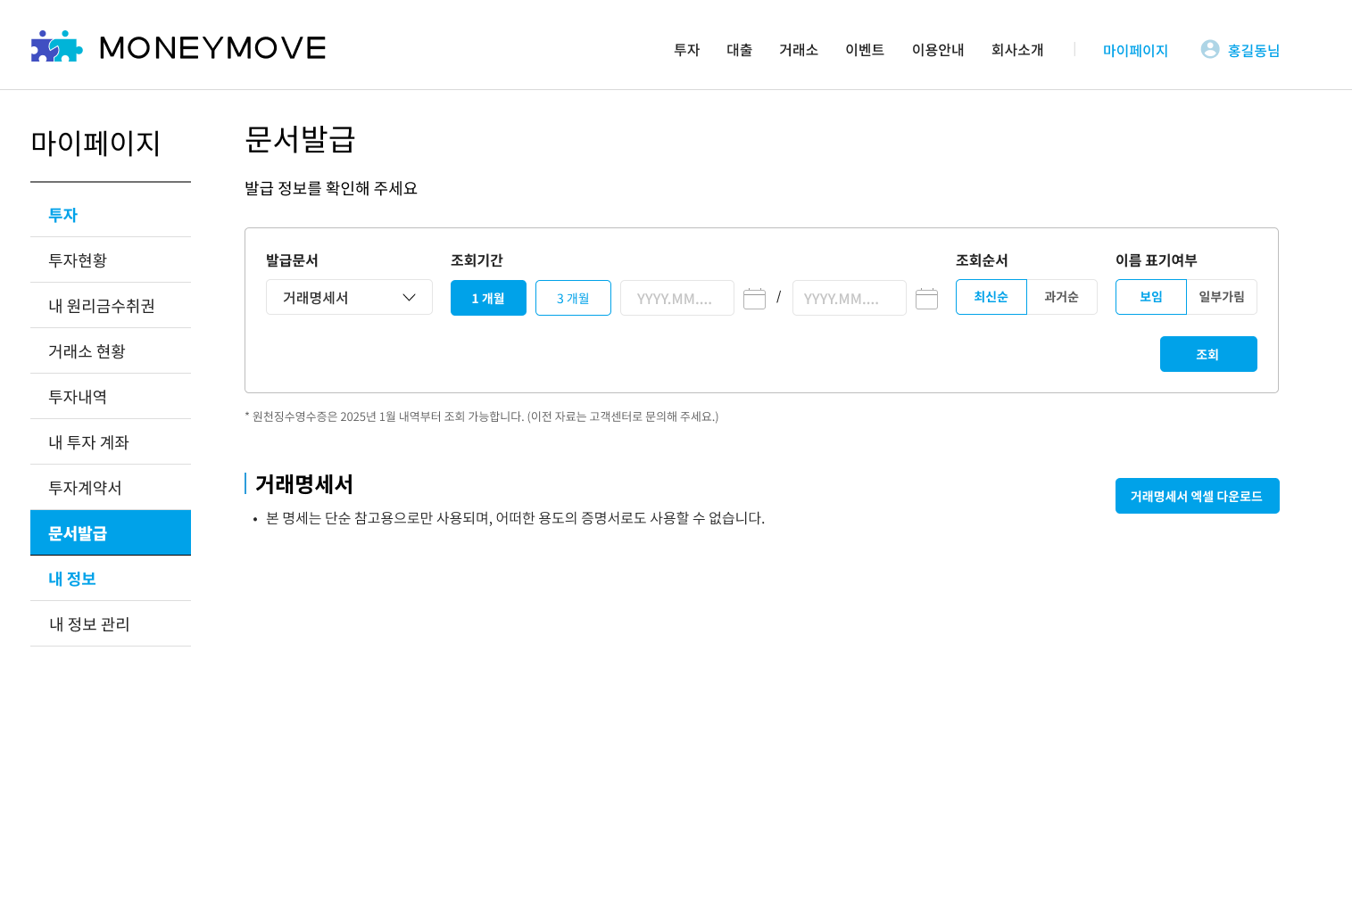

STEP 0: nav 바

ID | 테스트 케이스 | 실행 순서 | 기대 결과 | 테스트 결과
1 | nav 바에 신규 메뉴 추가 확인 (pc 웹) | 1. 마이페이지 버튼 클릭 | step1 화면처럼 nav 바의 투자 하위 메뉴에 [문서 발급] 메뉴 출력 | PASS
2 | nav 바에 신규 메뉴 추가 확인 (모바일 웹) | 1. 모바일 웹에서 햄버거 메뉴 클릭 | step0 화면처럼 nav 바의 마이페이지 하위 메뉴에 [문서 발급] 메뉴 출력 | PASS

STEP 1: 문서 발급 페이지 진입

ID | 테스트 케이스 | 실행 순서 | 기대 결과 | 테스트 결과
3 | 로그인 후 문서 발급 메뉴 진입 | 1. 투자 회원 로그인 후 문서 발급 메뉴 클릭 | step1 화면이 아래의 상태로 기본 화면 출력 ㄴ 발급문서: 미선택 / 조회기간: 미선택 / 조회순서: 최신순 / 이름 표시 여부: 보임 (기본값) | PASS
4 | 발급문서 종류 선택 (일반 법인) | 1. 발급문서 드롭박스에서 원천징수영수증 선택 | step1 화면의 드롭박스에 '원천징수영수증'으로 출력 | PASS
5 |  | 1. 발급문서 드롭박스에서 거래명세서 선택 | step1 화면의 드롭박스에 '거래명세서'로 출력 | PASS
6 | 발급문서 종류 선택 (개인일반, 소득적격, 개인전문) | 1. 발급문서 드롭박스 선택 | step1 화면의 드롭박스에 '원천징수영수증'만 출력 ('거래명세서'는 개인회원에게는 미출력되어야 함) | PASS

STEP 1: 조회 버튼 활성화

ID | 테스트 케이스 | 실행 순서 | 기대 결과 | 테스트 결과
7 | 로그인 후 문서 발급 메뉴 진입 후 발급문서 선택 안 함 (조회 기간만 1개월 또는 3개월, 임의 기간으로 선택) ㄴ 예: 현재 일자 당일, 현재 일자로부터 1주 뒤, 현재 일자로부터 6개월, 현재 일로부터 1년 | 1. 조회기간만 선택한 뒤 발급 문서 선택하지 않은 상태에서 [조회] 버튼 상태 확인 | step1 화면의 [조회] 버튼 비활성화 상태로 출력 | PASS
8 | 로그인 후 문서 발급 메뉴 진입 후 발급문서 종류만 선택 후 조회기간 미선택 | 1.조회기간 선택하지 않은 상태에서 [조회] 버튼 상태 확인 | step1 화면의 [조회] 버튼 비활성화 상태로 출력 | PASS
9 | 발급문서와 조회 기간 모두 설정 완료 ㄴ 개인일반, 소득적격, 개인전문 계정은 원천징수영수증만 테스트 (거래명세서는 법인, 저축은행 회원만 테스트) | 1. 발급문서: 원천징수영수증 / 조회기간: 1개월 상태에서 [조회] 버튼 상태 확인 | step1 화면의 [조회] 버튼 활성화 상태로 출력 | PASS
10 |  | 1. 발급문서: 원천징수영수증 / 조회기간: 3개월 상태에서 [조회] 버튼 상태 확인
11 |  | 1. 발급문서: 원천징수영수증 / 조회기간: 임의기간 상태에서 [조회] 버튼 상태 확인
12 |  | 1. 발급문서: 거래명세서 / 조회기간: 1개월 상태에서 [조회] 버튼 상태 확인 | step1 화면의 [조회] 버튼 활성화 상태로 출력 | PASS
13 |  | 1. 발급문서: 거래명세서 / 조회기간: 3개월 상태에서 [조회] 버튼 상태 확인
14 |  | 1. 발급문서: 거래명세서 / 조회기간: 임의기간 상태에서 [조회] 버튼 상태 확인 ㄴ 예: 현재 일자 당일, 현재 일자로부터 1주 뒤, 현재 일자로부터 6개월, 현재 일로부터 1년

STEP 1: 조회 기간 설정

ID | 테스트 케이스 | 실행 순서 | 기대 결과 | 테스트 결과
15 | 조회 기간 1개월로 설정 | 1. 조회기간 필터를 1개월로 설정 | step1 화면의 date picker에 오늘 날짜를 기준으로 한 달 전까지로 기간 설정됨 | PASS
16 | 조회 기간 3개월로 설정 | 1. 조회기간 필터를 3개월로 설정 | step1 화면의 date picker에 오늘 날짜를 기준으로 3개월 전까지로 기간 설정됨 | PASS
17 | 조회 기간 직접 설정 (date picker로 임의 기간 설정) ㄴ 예: 현재 일자 당일, 현재 일자로부터 1주 뒤, 현재 일자로부터 6개월, 현재 일로부터 1년 | 1. 조회기간 date picker 중 조회 시작일 date picker 클릭 | step1 화면의 조회기간 시작일 date picker에서 캘린더 팝업 실행 | PASS
18 |  | 2. 조회시작일 date picker에서 조회 시작일 클릭 | step1 화면의 조회기간 시작일 date picker에서 캘린더 팝업에서 설정한 조회 시작일이 출력 | PASS
19 |  | 3. 조회기간 date picker 중 조회 종료일 date picker 클릭 | step1 화면의 조회기간 종료일 date picker에서 캘린더 팝업 실행 | PASS
20 |  | 4. 조회시작일 date picker에서 조회 종료일 클릭 | step1 화면의 조회기간 종료일 date picker에서 캘린더 팝업에서 설정한 조회 종료일이 출력 | PASS
21 | 조회기간 설정 오류 | 조회기간 시작일을 종료일보다 과거일자로 설정 | step1 화면에서 '조회하는 마지막일이 시작일보다 빠릅니다.' alt 출력 | PASS

STEP 1: 조회 순서 선택

ID | 테스트 케이스 | 실행 순서 | 기대 결과 | 테스트 결과
22 | 조회순서를 과거순으로 변경 | 1. 조회순서에서 과거순 버튼 클릭 | step1 화면의 조회순서 라디오 버튼에 '과거순'으로 출력 | PASS
23 | 조회순서를 최신순으로 변경 | 1. 조회순서에서 최신순 버튼 클릭 | step1 화면의 조회순서 라디오 버튼에 '최신순'으로 출력 | PASS

STEP 1: 이름표기 여부 선택

ID | 테스트 케이스 | 실행 순서 | 기대 결과 | 테스트 결과
24 | 이름 표기 여부를 일부 가림으로 변경 | 1. 이름표기 여부를 일부 가림으로 설정 | step1 화면의 이름 표기 여부 라디오 버튼에 '일부 가림'으로 출력 | PASS
25 | 이름 표기 여부를 보임으로 변경 | 1. 이름표기 여부를 보임으로 설정 | step1 화면의 이름 표기 여부 라디오 버튼에 '보임'으로 출력 | PASS

step 2: 문서발급_원천징수영수증 (개인 투자 회원)

ID | 테스트 케이스 | 실행 순서 | 기대 결과 | 테스트 결과
26 | 원천징수영수증 선택 후 조회 (개인일반, 소득적격, 개인전문) | 1. 발급문서:원천징수영수증 / 조회기간: 임의설정한 뒤 [조회] 버튼 클릭 (조회기간을 이자소득 내역이 있는 기간으로 입력) ㄴ 예: 현재 일자 당일, 현재 일자로부터 1주 뒤, 현재 일자로부터 6개월, 현재 일로부터 1년 | step2 화면에서 조회기간 범위 내 일별 합산 원천징수내역이 출력된 원천징수영수증 화면 출력 (예: 2024.05.21 ~ 2025.05.21까지 설정했으면 해당 기간의 이자소득 일자별 합산 내역만 나와야 함) | PASS

step 2-1: 문서발급_원천징수영수증 (법인)

ID | 테스트 케이스 | 실행 순서 | 기대 결과 | 테스트 결과
27 | 원천징수영수증 선택 후 조회 (법인) | 1. 발급문서:원천징수영수증 / 조회기간: 임의설정한 뒤 [조회] 버튼 클릭 (조회기간을 이자소득 내역이 있는 기간으로 입력) ㄴ 예: 현재 일자 당일, 현재 일자로부터 1주 뒤, 현재 일자로부터 6개월, 현재 일로부터 1년 | step 2-1 화면에서 조회기간 범위 내 일별 합산 원천징수내역이 출력된 원천징수영수증 화면 출력 (예: 2024.05.21 ~ 2025.05.21까지 설정했으면 해당 기간의 이자소득 일자별 합산 내역만 나와야 함) | PASS

step 3: 문서발급_거래명세서

ID | 테스트 케이스 | 실행 순서 | 기대 결과 | 테스트 결과
28 | 거래명세서 선택 후 조회 (법인, 저축은행) | 1. 발급문서:거래명세서 / 조회기간: 임의설정한 뒤 [조회] 버튼 클릭 (조회기간을 거래 내역이 있는 기간으로 입력) ㄴ 예: 현재 일자 당일, 현재 일자로부터 1주 뒤, 현재 일자로부터 6개월, 현재 일로부터 1년 | step 3 화면 출력 | PASS

거래명세서
단계 | step 1 | step 2
화면 이름 | 마이페이지_문서발급_거래명세서 | 거래명세서 엑셀 파일
이미지 |  | 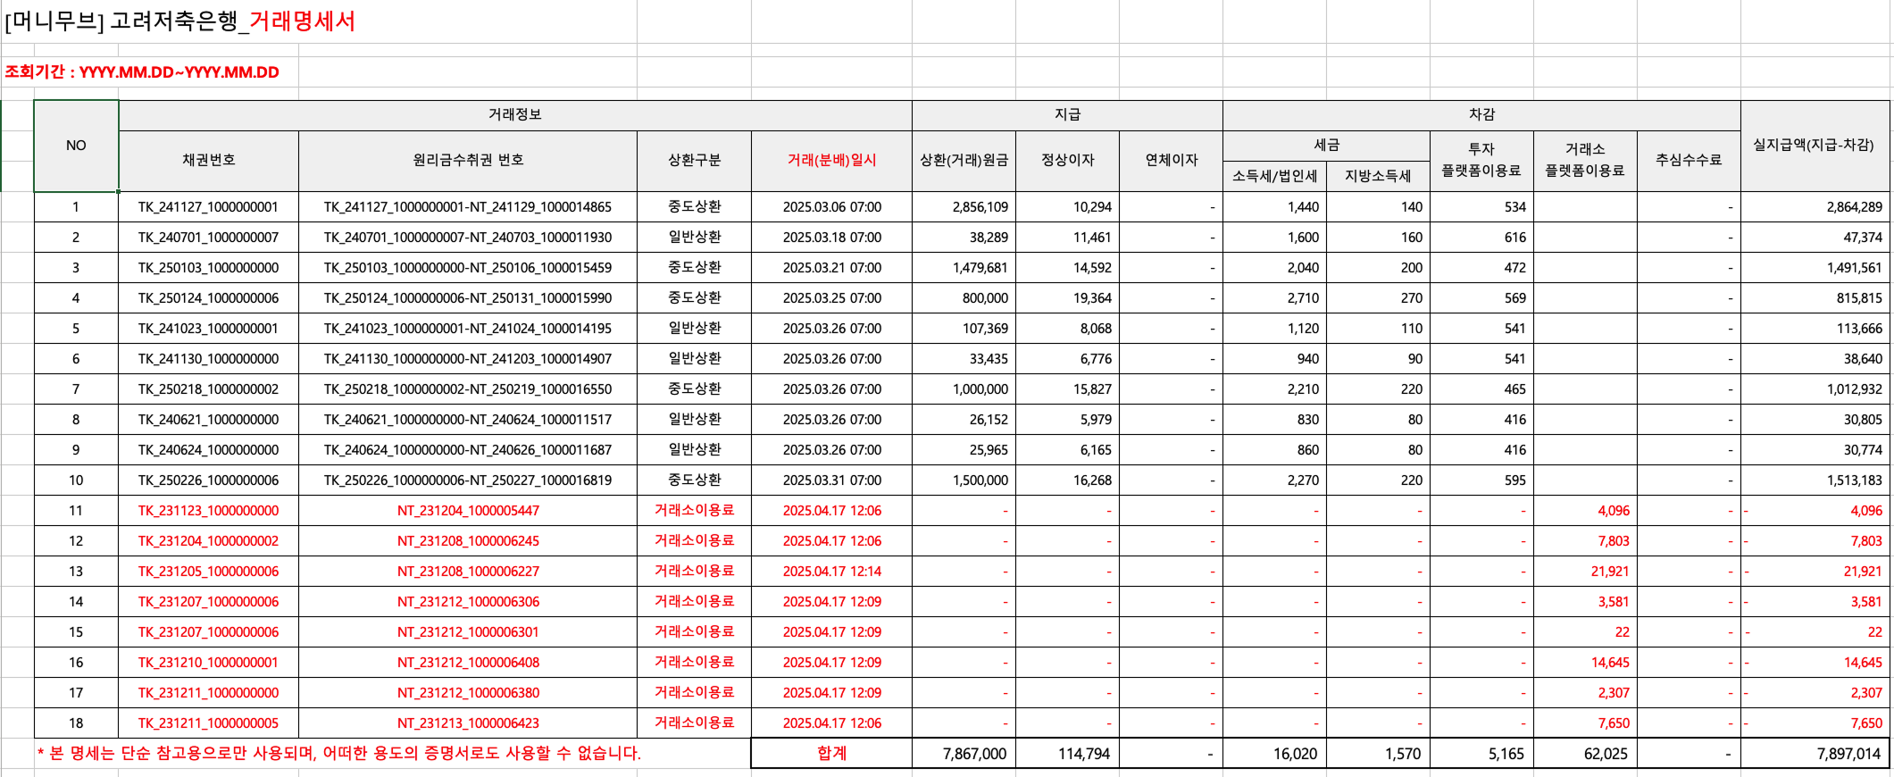

STEP 1: 문서발급_거래명세서

ID | 테스트 케이스 | 실행 순서 | 기대 결과 | 테스트 결과
1 | 선택한 조회 기간 내 발생한 거래 내역이 없는 경우 | 1. [거래명세서 발급] 버튼 클릭 | step 1 화면에서 조회 실패 alt 출력되며 아래의 텍스트 출력 '선택하신 기간 동안 거래 내역이 없습니다. 조회 기간을 확인해주세요' | PASS
2 | 선택한 조회 기간 내 발생한 거래 내역이 있는 경우 | 1. [거래명세서 발급] 버튼 클릭 | 거래명세서 엑셀 파일이 다운로드 됨 | PASS

STEP 2: 거래명세서 엑셀파일 (조회순서)

ID | 테스트 케이스 | 실행 순서 | 기대 결과 | 테스트 결과
3 | 거래명세서 엑셀 다운로드 후 엑셀 파일 확인 | 1. 다운로드 받은 엑셀 파일 실행 | step2의 화면과 같은 형태로 컬럼이 출력됨 | PASS

4 | 조회순서 최신순으로 설정 후 거래명세서 다운로드 | 1. 거래명세서에서 내 거래 내역 출력 순서 확인 | 다운받은 엑셀 파일에서 거래 명세가 최신 날짜순으로 출력 | PASS
5 | 조회순서 과거순으로 설정 후 거래명세서 다운로드 |  | 다운받은 엑셀 파일에서 거래 명세가 이전 날짜순으로 출력 | PASS

STEP 2: 거래명세서 엑셀파일 (이름표기 여부)

ID | 테스트 케이스 | 실행 순서 | 기대 결과 | 테스트 결과
6 | 이름표기 여부 보임으로 설정 후 거래명세서 다운로드 | 1. 거래명세서 내 법인 명 출력 상태 확인 | 다운받은 엑셀 파일에서 법인 이름이 모두 출력 | PASS
7 | 이름표기 일부 가림으로 설정 후 거래명세서 다운로드 |  | 다운받은 엑셀 파일에서 법인 이름 중 앞 2자리 제외하고 마스킹 상태로 출력 | PASS
8 | 이름표기 일부 가림으로 설정 후 거래명세서 다운로드 (법인 명 4글자 이하) |  | 다운받은 엑셀 파일에서 법인 이름 중 앞 2자리 제외하고 마스킹 상태로 출력 | PASS
9 | 이름표기 일부 가림으로 설정 후 거래명세서 다운로드 (마스킹 상태에서 식별불가인 경우) (예: 크플) |  | 다운받은 엑셀 파일에서 법인 이름 모두 마스킹 상태로 출력 | PASS

STEP 2: 거래명세서 엑셀파일 (조회기간)

ID | 테스트 케이스 | 실행 순서 | 기대 결과 | 테스트 결과
10 | 조회기간 1개월 설정 후 거래명세서 다운로드 | 1. 거래명세서 내 거래 내역의 날짜 확인 | 현재 날짜로부터 1개월 간의 거래 내역만 엑셀 파일에서 출력 | PASS
11 | 조회기간 3개월 설정 후 거래명세서 다운로드 |  | 현재 날짜로부터 3개월 간의 거래 내역만 엑셀 파일에서 출력 | PASS
12 | 조회기간 임의 설정 후 거래명세서 다운로드 ㄴ 예: 현재 일자 당일, 현재 일자로부터 1주 뒤, 현재 일자로부터 6개월, 현재 일로부터 1년 |  | 선택한 기간 동안의 거래 내역만 엑셀 파일에서 출력 (예: 2024.05.21 ~ 2025.05.21까지 설정했으면 해당 기간의 거래 내역만 나와야 함) | PASS

STEP 2: 거래명세서 엑셀파일 (거래내역)

ID | 테스트 케이스 | 실행 순서 | 기대 결과 | 테스트 결과
13 | 거래명세서 상환 내역 확인 (일반법인) | 1. 일반상환 내역 확인 | 차감에 세금, 플랫폼이용료 컬럼에 각각 해당되는 금액이 기재되고 정상이자+연체이자에서 세금+플랫폼이용료가 차감된 금액이 실 지급액에 출력 ㄴ 실 지급액 = 상환원금 + 정상이자 + 연체이자 - 세금(소득세/법인세 + 지방소득세) - 투자 플랫폼이용료 | PASS
14 |  | 1. 중도상환 내역 확인 | 차감에 세금, 플랫폼이용료 컬럼에 각각 해당되는 금액이 기재되고 정상이자+연체이자에서 세금+플랫폼이용료가 차감된 금액이 실 지급액에 출력 ㄴ 실 지급액 = 상환원금 + 정상이자 + 연체이자 - 세금(소득세/법인세 + 지방소득세) - 투자 플랫폼이용료 | PASS
15 |  | 1. 연체상환 내역 확인 | 차감에 세금, 플랫폼이용료 컬럼에 각각 해당되는 금액이 기재되고 정상이자+연체이자에서 세금+플랫폼이용료가 차감된 금액이 실 지급액에 출력 ㄴ 실 지급액 = 상환원금 + 정상이자 + 연체이자 - 세금(소득세/법인세 + 지방소득세) - 투자 플랫폼이용료 | PASS
16 | 거래명세서 상환 내역 확인 (저축은행) | 1. 일반상환 내역 확인 | 차감에 플랫폼이용료 컬럼에 각각 해당되는 금액이 기재되고, 정상이자+연체이자에서 세금만 차감되지 않은 금액이 실 지급액에 출력 (세금 x) ㄴ 실 지급액 = 상환원금 + 정상이자 + 연체이자 - 투자 플랫폼이용료 | PASS
17 |  | 1. 중도상환 내역 확인 | 차감에 플랫폼이용료 컬럼에 각각 해당되는 금액이 기재되고, 정상이자+연체이자에서 세금만 차감되지 않은 금액이 실 지급액에 출력 (세금 x) ㄴ 실 지급액 = 상환원금 + 정상이자 + 연체이자 - 투자 플랫폼이용료 | PASS
18 |  | 1. 연체상환 내역 확인 | 차감에 플랫폼이용료 컬럼에 각각 해당되는 금액이 기재되고, 정상이자+연체이자에서 세금만 차감되지 않은 금액이 실 지급액에 출력 (세금 x) ㄴ 실 지급액 = 상환원금 + 정상이자 + 연체이자 - 투자 플랫폼이용료 | PASS
19 | 거래소 판매 내역 확인 | 1. 거래소 판매내역 확인 | 상환 구분에 '거래소이용료'로 출력되며, 차감에 판매한 금액의 0.3% 금액이 차감의 거래소플랫폼이용료 컬럼으로 출력 | PASS
20 | 합계 금액 확인 | 1. 해당 기간 동안의 상환(거래) 원금 합계 확인 | 해당 기간 동안 발생한 상환 원금 총 합계 금액이 일치 | PASS
21 |  | 1. 해당 기간 동안의 정상이자 합계 확인 | 해당 기간 동안 발생한 정상이자 총 합계 금액이 일치 | PASS
22 |  | 1. 해당 기간 동안의 연체이자 합계 확인 | 해당 기간 동안 발생한 연체이자 총 합계 금액이 일치 | PASS
23 |  | 1. 해당 기간 동안의 소득세 / 법인세 합계 확인 | 해당 기간 동안 발생한 소득세 / 법인세 총 합계 금액이 일치 | PASS
24 |  | 1. 해당 기간 동안의 투자 플랫폼이용료 합계 확인 | 해당 기간 동안 발생한 투자 플랫폼이용료 총 합계 금액이 일치 | PASS
25 |  | 1. 해당 기간 동안의 거래소 플랫폼이용료 합계 확인 | 해당 기간 동안 발생한 거래소 플랫폼이용료 총 합계 금액이 일치 | PASS
26 |  | 1. 해당 기간 동안의 실 지급액 합계 확인 | 해당 기간 동안 발생한 실 지급액 총 합계 금액이 일치 | PASS

원천징수영수증
단계 | step 1 | step 1-1 | step 2
화면 이름 | 마이페이지_문서발급_원천징수영수증 (개인일반, 소득적격, 개인전문) | 마이페이지_문서발급_원천징수영수증 (법인) | 원천징수영수증 pdf 파일
이미지 |  |  | 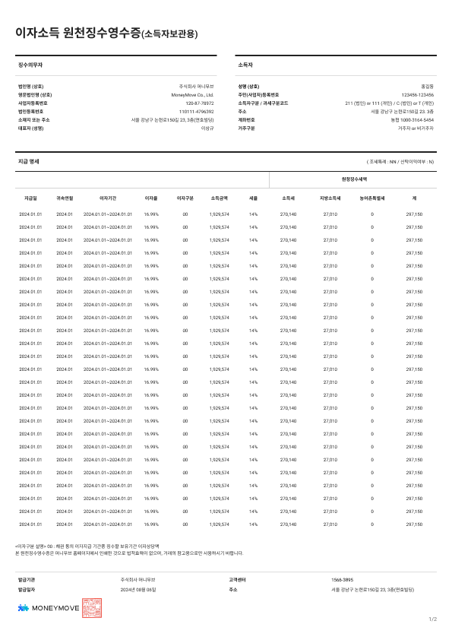

STEP 1 : 문서발급_원천징수영수증 (개인 투자회원)

ID | 테스트 케이스 | 실행 순서 | 기대 결과 | 테스트 결과
1 | 선택한 조회 기간 내 발생한 이자소득 발생 내역이 없는 경우 | 1. 조회 기간에 이자소득 발생 내역이 없는 기간 선택 후 [조회] 버튼 클릭 | step 1 화면에서 조회 실패 alt 출력되며 아래의 텍스트 출력 '선택하신 기간 동안 발생한 이자소득 내역이 없습니다. 조회 기간을 확인해주세요' | PASS
2 | 선택한 조회 기간 내 발생한 이자소득 발생 내역이 있는 경우 (개인일반, 소득적격, 개인전문) | 1. 조회 기간에 이자소득 발생 내역이 있는 기간 선택 후 [조회] 버튼 클릭 | step 1 화면 하단에 일자별로 선택한 기간에 발생한 이자소득 발생 내역과 소득세, 지방소득세 원천징수 내역이 출력 | PASS
3 |  |  | step 1 화면 원천징수 내역 상단에 주민등록번호 뒷자리 표시 체크박스와 [원천징수영수증 발급] 버튼이 같이 출력 | PASS
4 | pdf 원천징수영수증 다운로드 | 1. [원천징수영수증 발급] 버튼 클릭 후 pdf 파일 실행 2. 암호: 주민등록번호 앞 6자리 | step 2 화면의 pdf 파일 실행 | PASS

STEP 1-1 : 문서발급_원천징수영수증 (법인)

ID | 테스트 케이스 | 실행 순서 | 기대 결과 | 테스트 결과
5 | 법인, 여신전문 회원으로 원천징수영수증 화면 확인 | 1. 조회 기간에 이자소득 발생 내역이 있는 기간 선택 후 [조회] 버튼 클릭 | step1-1 화면처럼 주민등록번호 뒷자리 표시 체크박스 미노출 | PASS
6 | 선택한 조회 기간 내 발생한 이자소득 발생 내역이 있는 경우 (법인) |  | step1-1 화면과 같이 원천징수 내역 상단에 [일별 상세 내역 다운로드] 버튼과 [원천징수영수증 발급] 버튼이 같이 출력 | PASS
7 | pdf 원천징수영수증 다운로드 | 1. [원천징수영수증 발급] 버튼 클릭 후 pdf 파일 실행 2. 암호: 사업자등록번호 10자리 입력 | step 2 화면의 pdf 파일 실행 | PASS
8 | 일자 별 상세내역 엑셀 다운로드 (법인) | 1. step1-1 화면에서 [일자 별 상세 내역 다운로드] 버튼 클릭 | step 2 화면의 엑셀 파일 다운로드됨 | PASS

STEP 2 : 원천징수영수증 (조회순서, 주민등록번호 뒷자리)

ID | 테스트 케이스 | 실행 순서 | 기대 결과 | 테스트 결과
9 | pdf 파일 다운로드 전 주민등록번호 뒷자리 표시 체크 해제 (개인일반, 소득적격, 개인전문) | 1. [원천징수영수증 발급] 버튼 클릭 후 pdf 파일 실행 2. 암호: 주민등록번호 앞 6자리 입력 | step2 화면 중 소득자의 주민등록번호 중 뒤 7자리 마스킹 처리된 상태로 출력 | PASS
10 | pdf 파일 다운로드 전 주민등록번호 뒷자리 표시 체크 (개인일반, 소득적격, 개인전문) | 1. pdf 파일 실행 후 암호 입력 완료 (암호: 주민등록번호 앞 6자리) | step2 화면 중 소득자의 주민등록번호 13자리 마스킹없이 모두 출력 | PASS
11 | 조회순서 최신순으로 설정 후 원천징수영수증 pdf 다운로드 | 1. 원천징수영수증 pdf 파일에서 이자소득 내역 순서 확인 | 이자소득 발생내역이 최신 날짜순으로 출력 | PASS
12 | 조회순서 과거순으로 설정 후 원천징수영수증 pdf 다운로드 |  | 이자소득 발생내역이 과거 날짜순으로 출력 | PASS
13 | 조회순서 최신순으로 설정 후 일별 상세내역 엑셀 다운로드 (법인, 저축은행) | 1. 원천징수영수증 엑셀 파일에서 이자소득 내역 순서 확인 | 이자소득 내역이 최신 날짜순으로 출력 | PASS
14 | 조회순서 과거순으로 설정 후 일별 상세내역 엑셀 다운로드 (법인, 저축은행) |  | 이자소득 내역이 과거 날짜순으로 출력 | PASS

STEP 2 : 원천징수영수증 (이름 표기)

ID | 테스트 케이스 | 실행 순서 | 기대 결과 | 테스트 결과
23 | 이름표기 여부 보임으로 설정 후 원천징수영수증 pdf 다운로드 | 1. 원천징수영수증 pdf 파일에서 소득자 이름 확인 | 소득자 이름이 모두 출력 | PASS
24 | 이름표기 일부 가림으로 설정 후 원천징수영수증 pdf 다운로드 (법인 또는 이름 4자 이상 개인만 확인) |  | 소득자 이름 중 앞 2자리 제외하고 마스킹 상태로 출력 (법인 또는 이름 4자 이상 개인만 확인) | PASS
25 | 이름표기 일부 가림으로 설정 후 원천징수영수증 pdf 다운로드 (마스킹 상태에서 식별 불가) (예: 크플) |  | 소득자 이름 전체 마스킹 상태로 출력 | PASS
26 | 이름표기 여부 보임으로 설정 후 일별 상세내역 엑셀 다운로드 (법인, 저축은행) | 1. 원천징수영수증 엑셀 파일에서 소득자 이름 확인 | 소득자 이름이 모두 출력 | PASS
27 | 이름표기 일부 가림으로 설정 후 일별 상세내역 엑셀 다운로드 (법인, 저축은행) |  | 소득자 이름 중 앞 2자리 제외하고 마스킹 상태로 출력 | PASS
28 | 이름표기 일부 가림으로 설정 후 원천징수영수증 엑셀 다운로드 (마스킹 상태에서 식별 불가) (예: 크플) (법인, 저축은행) |  | 소득자 이름 전체 마스킹 상태로 출력 | PASS

STEP 2 : 원천징수영수증 (조회기간)

ID | 테스트 케이스 | 실행 순서 | 기대 결과 | 테스트 결과
29 | 조회기간 1개월 설정 후 원천징수영수증 다운로드 (pdf) | 1. 원천징수영수증 pdf 파일에서 이자소득 내역 확인 | 현재 날짜로부터 1개월 간 이자소득 내역만 출력 | PASS
30 | 조회기간 3개월 설정 후 원천징수영수증 다운로드 (pdf) |  | 현재 날짜로부터 3개월 간 이자소득 내역만 출력 | PASS
31 | 조회기간 임의 설정 후 원천징수영수증 다운로드 (pdf) ㄴ 예: 현재 일자 당일, 현재 일자로부터 1주 뒤, 현재 일자로부터 6개월, 현재 일로부터 1년 |  | 선택한 기간 동안 이자소득 내역만 출력 (예: 2024.05.21 ~ 2025.05.21까지 설정했으면 해당 기간의 이자소득 내역만 나와야 함) | PASS
32 | 조회기간 1개월 설정 후 원천징수영수증 다운로드 (엑셀) (법인, 저축은행) | 1. 원천징수영수증 엑셀 파일에서 이자소득 내역 확인 | 현재 날짜로부터 1개월 간 일자 별 이자소득 내역만 출력 | PASS
33 | 조회기간 3개월 설정 후 원천징수영수증 다운로드 (엑셀) (법인, 저축은행) |  | 현재 날짜로부터 3개월 간 일자 별 이자소득 내역만 출력 | PASS
34 | 조회기간 임의 설정 후 원천징수영수증 다운로드 (엑셀) (법인, 저축은행) ㄴ 예: 현재 일자 당일, 현재 일자로부터 1주 뒤, 현재 일자로부터 6개월, 현재 일로부터 1년 |  | 선택한 기간 동안 이자소득 내역만 출력 | PASS

STEP 2 : 원천징수영수증 (기타 케이스)

ID | 테스트 케이스 | 실행 순서 | 기대 결과 | 테스트 결과
35 | 일부 데이터 다운로드 (pdf 파일) | 1. 임의 기간 선택 후 일부 데이터만 선택하여 [원천징수영수증 발급] 버튼 클릭 | step 2 화면에서 선택한 일자의 각 이자소득 발생 내역만 pdf 파일에 출력 | PASS
36 | 일부 데이터 다운로드 (엑셀 파일) (법인, 저축은행) | 1. 임의 기간 선택 후 일부 데이터만 선택하여 [일자 별 상세내역 다운로드] 버튼 클릭 | 일부 데이터만 엑셀 다운로드 불가 | PASS

